상품제안서
케이스마니아 디센트 백팩 15인치 | 상품코드: S16070

 |  |  |  |  |  |  | 02-713-8555 | www.synergygift.co.kr
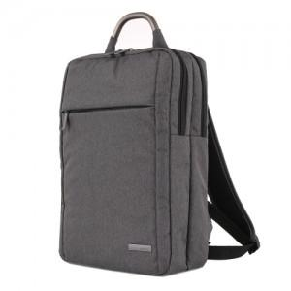 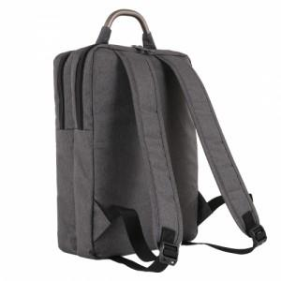 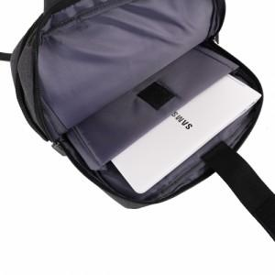

【상세/제작정보】 | .

【인쇄/포장옵션】 | 실크 / OPP(비닐)

【공급단가】 | 수량 | 10~ | 50~ | 100~ | 300~ | 500~
*VAT별도 | 단가 | 27,410원 | 26,990원 | 26,360원 | 25,300원 | 24,250원

【상품 URL】 | https://www.synergygift.co.kr:443/src/goods_detail.php?gdno=9097

